CAM Basica
BFS | DFS

Tamaño: 128

Recursos

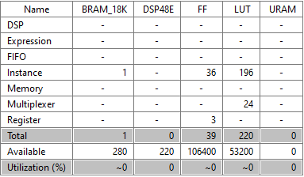

Cosimulación

Tamaño: 256

Recursos
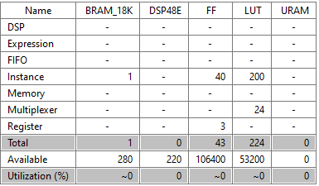

Cosimulación

Tamaño: 512

Recursos

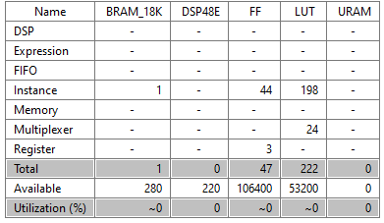

Cosimulación

Tamaño: 1024

Recursos

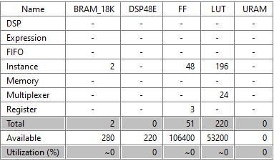

Cosimulación

Tamaño: 2048

Recursos

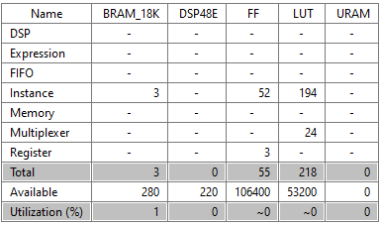

Cosimulación

Tamaño: 4096

Recursos

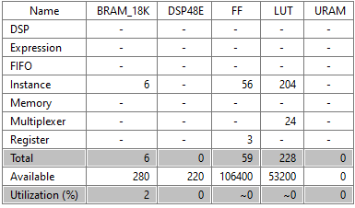

Cosimulación

Tamaño: 8096

Recursos

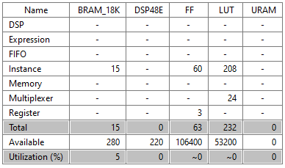

Cosimulación

Como podemos comprobar, no hay prácticamente cambios en utilizar la estrategia de usar el almacenamiento de los datos del árbol tanto en anchura como en profundidad. El coste de recursos crece lógicamente con el crecimiento del árbol, siendo lo más destacable el requerimiento de usar 15 BRAMs para guardar los datos del árbol. El uso tanto de FFs como de LUTs crece también pero de manera muy poco significativa. Vemos que la latencia sigue el orden de O(2N) siendo N el tamaño del árbol.

